상품제안서
타이틀리스트Prov1골프공3알+에폭시볼마커자석클립2set+골프파우치 | 상품코드: S27666

 |  |  |  |  |  |  | 02-713-8555 | www.synergygift.co.kr
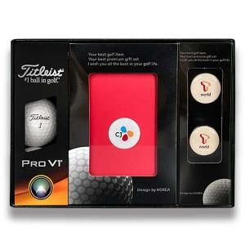

【상세/제작정보】

【인쇄/포장옵션】 | 풀칼라 / 포장지포장

【공급단가】 | 수량 | 35~ | 100~ | 500~ | 1,000~ | 2,000~
*VAT별도 | 단가 | 29,750원 | 29,030원 | 27,840원 | 27,130원 | 26,410원

【상품 URL】 | https://www.synergygift.co.kr:443/src/goods_detail.php?gdno=27666

